关系图
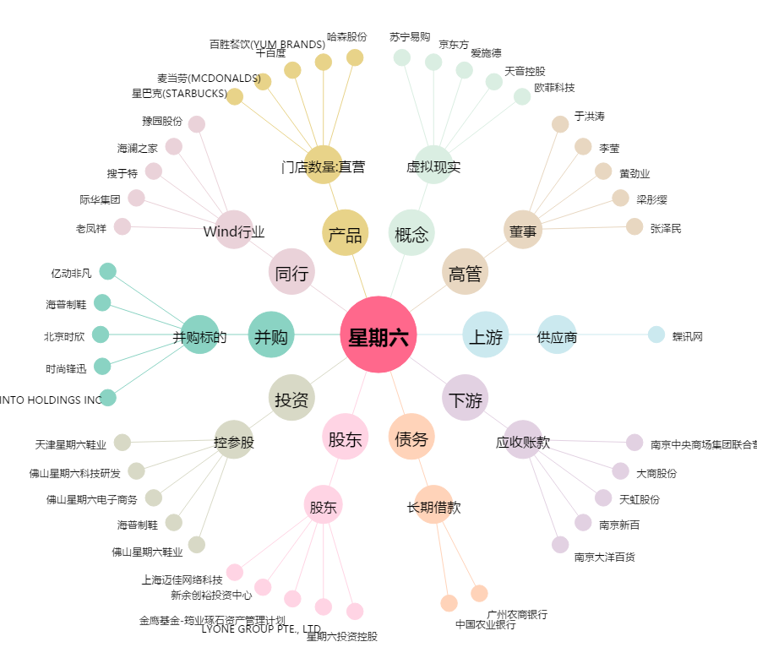
星期六[002291.SZ] - 关系概览图

